Sheet
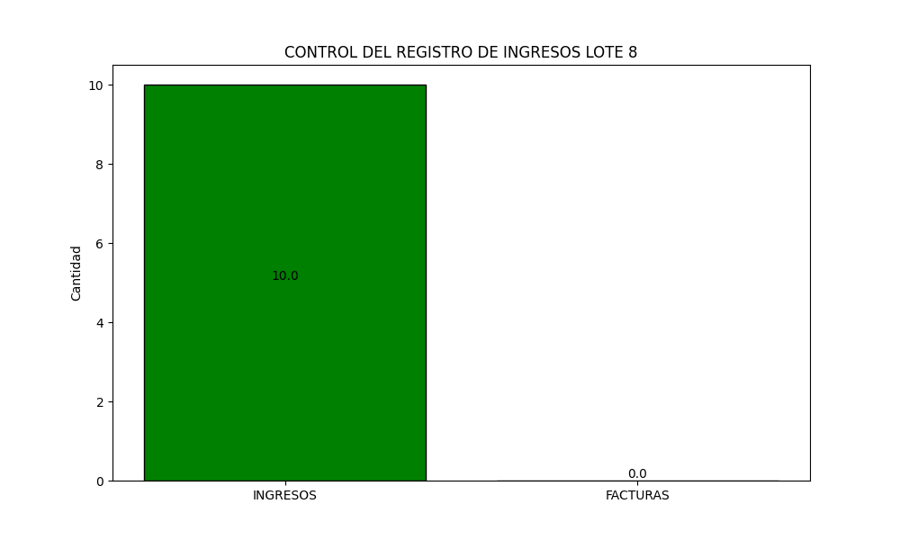
 |  |  | REPORTE DEL LOTE 8

Fecha | Hora | Monto | ORDENANTE | FACTURA | FECHA FACTURA | MOTIVO
2024-03-22 00:00:00 | 06:42 PM | 10 | CASTELLANOS TOSCANO ALEX FRANCISCO | 0 | 1970-01-01 00:00:00 | ALICUOTA

